Table 1
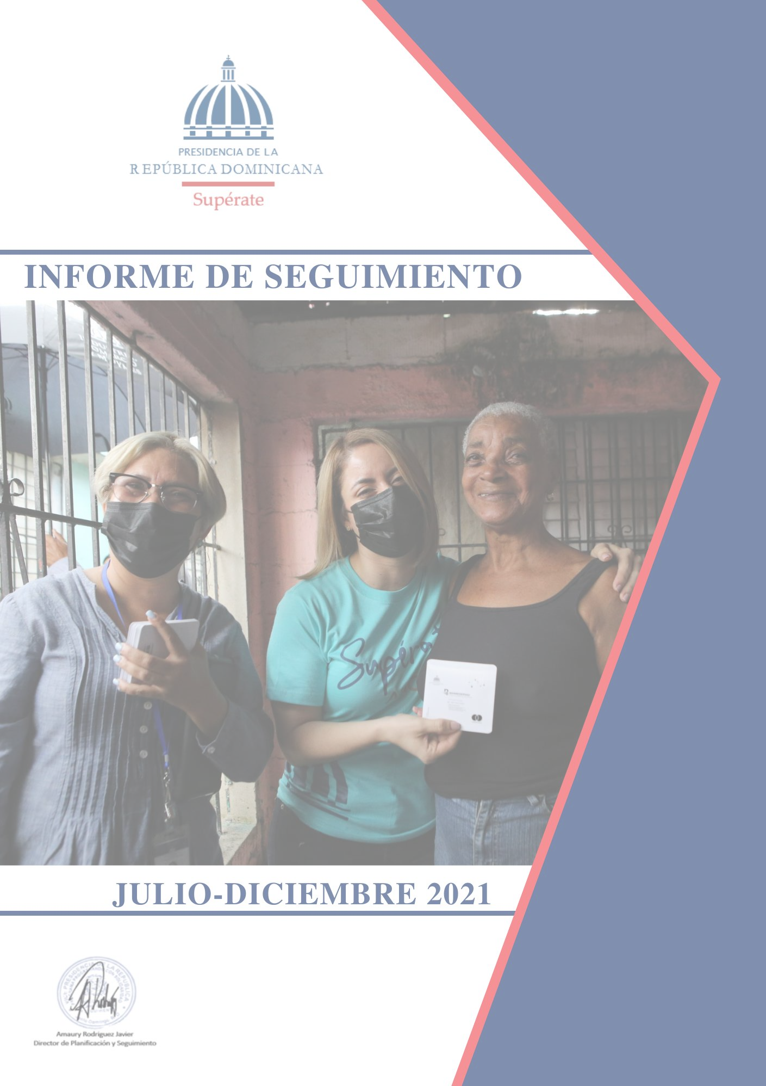
2
Siglas usadas frecuentemente en el informe:
ADESS | Administradora de Subsidios Sociales
BID | Banco Interamericano de Desarrollo
BM | Banco Mundial
BPB | Bebé Piénsalo Bien
BIJRD | Biblioteca Infantil y Juvenil de la República Dominicana
CCPP | Centros de Capacitación y Producción Progresando
CTC | Centros Tecnológicos Comunitarios
CTRIS | Comités Técnicos Regionales Inter Sectoriales
DVI | Dirección de Vinculación Interinstitucional
FAO | Food and Agriculture Organization of the United Nations (Por sus siglas en inglés)
FMI | Fondo Monetario Internacional
END | Estrategia Nacional de Desarrollo
GCPS | Gabinete de Coordinación de Políticas Sociales
NNA | Niñas, niños y adolescentes
ODS | Objetivos del Desarrollo Sostenible
PNUD | Programa de las Naciones Unidas para el Desarrollo
RC | Reportes Comunitarios
SIGOB | Sistema de Metas Presidenciales Gobierno
SIPS | Sistema de información Progresando con Solidaridad
TI | Tecnologías de la Información
TIC’s | Tecnologías de la Información y la Comunicación
TMC | Transferencias Monetarias Condicionadas.
Índice de contenido
Introducción 6
1. Perfil institucional 7
1.1. Política de Calidad 8
1.2. Visión 8
1.3. Misión 8
1.4. Valores 8
1.5. Productos y servicios ofertados 9 1.5.1. Transferencias Monetarias Condicionadas (TMC) y SubsidiosFocalizados (SF). 9 1.5.2. Acompañamiento Sociofamiliar 11
2. Resultados de las Intervenciones del Programa Supérate 15
2.1. Transferencias Monetarias Condicionadas (TMC) 15
3. Resultados según Componentes de Intervención 20
3.1. Inclusión Educativa 20
3.2. Salud, Seguridad Alimentaria y Apoyo En Emergencias. 20
3.3. Inclusión Económica (Empléate o Emprende). 21
3.4. Vivienda 22
3.5. Identifícate. 23
3.6. Supérate Mujer. 23
3.7. Acompañamiento Socio Familiar. 24
4. Noticias relevantes durante el mes de Diciembre 2021. 26
Índice de Tablas
Tabla 1. Monto asignado por miembro según el nivel de educación al que pertenece 10
Tabla 2. Familias que recibieron la TMC Aliméntate en el semestre Julio-Diciembre de 2021. 15
Tabla 3. Familias que recibieron la TMC Aliméntate en el mes de Diciembre 2021 por provincia. .15
Tabla 4. Cantidad de Familias que recibieron el Subsidio Focalizado BonoGas Hogar durante el semestre Julio-Diciembre de 2021. 16
Tabla 5. Cantidad de Familias que recibieron el Subsidio Focalizado BonoGas Hogar durante el mes de diciembre 2021 por provincia. 17
Tabla 6. Cantidad de Familias que recibieron el Subsidio Focalizado BonoLuz durante el semestre Julio-Noviembre 2021. 18
Tabla 7. Cantidad de Familias que recibieron el Subsidio Focalizado BonoLuz durante el mes de Diciembre 2021. 18
Introducción
Este informe de seguimiento presenta los resultados alcanzados y las actividades correspondientes al mes de noviembre del año 2021 realizadas por las direcciones, departamentos y regionales. En ese sentido, se muestran los avances ejecutados por las áreas operativas y de apoyo del Programa Supérate.
Las acciones realizadas tuvieron como marco de referencia los marcos estratégicos y operativos del Programa durante el período anteriormente citado. Ha sido desarrollado con base a las informaciones del Sistema de Información Progresando con Solidaridad (SIPS), así como por los informes remitidos por los Directores, Encargados de Área y Directores Regionales.
La ejecución fue realizada en función de los objetivos institucionales, tomando como fundamento las principales actividades y tareas realizadas por cada dirección y departamento de Supérate. Estas actividades están alineadas a los cuatro (4) Ejes Estratégicos definidos: “Desarrollo de capacidades, inserción productiva y empoderamiento económico”, “Protección de grupos vulnerables”, “Sistema de cuidados” e “Innovación y desarrollo para la eficiencia institucional”; a través de los componentes: Inclusión Educativa; Salud; Seguridad Alimentaria y Apoyo en Emergencias; Inclusión Económica; Vivienda; Identifícate; Cuidados; Supérate Mujer y Acompañamiento Socio Familiar de Supérate, de igual manera que las acciones ejecutadas por las Direcciones Regionales.
1. Perfil institucional
El Programa Supérate es un programa de la presidencia de la República y es parte de la Red de Protección Social del Gobierno, tiene como objetivo fundamental implementar una estrategia de lucha integral contra la pobreza en la República Dominicana. Supérate surge mediante el Decreto n. º 377-21, en sustitución del Programa Progresando con Solidaridad, resultante de la fusión de dos programas: Progresando y Solidaridad, mediante Decreto n. º 488-12 del 21 de agosto de 2012.
Supérate, como principal programa de protección social del Gobierno dominicano, integra transferencias monetarias condicionadas, acompañamiento socioeducativo y vinculación con programas, proyectos y servicios del Estado, articulados en acciones que se fundamentan en los siguientes componentes: Inclusión Educativa; Salud; Seguridad Alimentaria y Apoyo en Emergencias; Inclusión Económica; Vivienda; Identifícate; Cuidados; Supérate Mujer y Acompañamiento Socio Familiar de Supérate.
Este Programa aplicará una estrategia renovada e integral de lucha contra la pobreza que tendrá como objetivos:
1. Mejorar la calidad de vida de los hogares participantes y sus miembros mediante su inclusión social y la garantía de sus derechos para que puedan acceder al tipo de vida que valoran.
2. Implementar acciones afirmativas transformadoras a favor de los grupos que tradicionalmente han estado más excluidos de los procesos de desarrollo económico y social en el país.
3. Facilitar la construcción de capacidades para la empleabilidad y el emprendimiento productivo de las familias participantes, a fin de impulsar su inclusión, autonomía y resiliencia económica.
4. Consolidar un sistema de apoyos y acompañamiento para conectar a los hogares participantes y sus miembros con los servicios claves y las oportunidades que necesitan para salir de la pobreza.
5. Propiciar el empoderamiento y conciencia de derechos de las personas participantes, para que puedan ser agentes de su propio desarrollo.
1.1. Política de Calidad Asumimos el compromiso con:
• El desarrollo sostenible y en valores de las familias en situación de pobreza de nuestro país, para mejorar su calidad de vida.
• La reducción de la brecha digital y del conocimiento, para satisfacer las necesidades de la población vulnerable, a través del uso de las Tecnologías de la Información y Comunicación (TIC).
• El mejoramiento sostenido de nuestros procesos educativos, de desarrollo humano e integral, subsidios sociales y transferencias condicionadas.
• La igualdad de género, la responsabilidad social y la protección del medioambiente, en el marco de las leyes y requisitos aplicables.
• La mejora continua del Sistema de Gestión Integrado.
1.2. Visión Ser referente regional en la ejecución de políticas inclusivas de protección social no contributiva, que propicien el desarrollo humano, integral y sostenible.
1.3. Misión Crear condiciones favorables para el desarrollo integral de las familias que viven en situación de vulnerabilidad y pobreza, propiciando la creación de capacidades socioeducativas, laborales y de emprendimiento.
1.4. Valores
• Transparencia: Gestionamos nuestros procesos apegados a las normativas nacionales e internacionales de acceso a la información pública y la rendición de cuentas.
• Innovación: Optimizamos continuamente nuestros procesos, servicios, productos y proyectos por medio de los distintos sistemas de gestión para poder reducir brechas, apoyados en las mejores herramientas y capacidades.
• Equidad: Promovemos espacios de igualdad de oportunidades entre hombres, mujeres y grupos en situación de vulnerabilidad.
• Empatía: Nos identificamos con las diversas realidades de las familias y comunidades participantes mediante la búsqueda de soluciones colectivas a sus condiciones socioeconómicas.
1.5. Productos y servicios ofertados
1.5.1. Transferencias Monetarias Condicionadas (TMC) y SubsidiosFocalizados (SF).
Las Transferencias Monetarias Condicionadas (TMC) son tres: • Aliméntate se otorga una transferencia económica mensual de mil seiscientos cincuenta pesos (RD$1,650.00). Es condicionada para los hogares con niños menores de 5 años y/o mujeres embarazadas a la asistencia a los servicios de salud de acuerdo al protocolo y el esquema de salud del Ministerio de Salud Pública.
• Aprende se otorga una transferencia económica mensual, pagada bimestralmente, durante el período de clases un monto de trescientos pesos (RD$300) a jefes/as de familias beneficiarias por cada hijo, hasta un máximo de cuatro, en edades comprendidas entre 6 y 16 años, matriculados desde primero (1°) hasta sexto (6°) grado de educación básica. Está condicionada y entregada únicamente a los hogares con niños o niñas en edad escolar matriculados y que evidencian una asistencia mínima de un 80% a la escuela.
• Avanza es un incentivo mensual pagado bimestralmente, se encuentra condicionado a que los adolescentes y jóvenes estén matriculados y asistiendo en más de un 80% al nivel secundario, los montos son transferidos según el nivel en el que están los miembros del hogar, conforme el siguiente esquema:

Table 13
➢ Jóvenes participantes orientados en temas de salud sexual, reproductiva integral y prevención de uniones tempranas.
PRODUCTO | META | RESULTADOS | %
Integrar a Jóvenes y adolescente en la creación de grupos juveniles para realizar acciones de prevención de embarazo en adolescentes en las comunidades (KOICA). | 550 | 618 | 100%
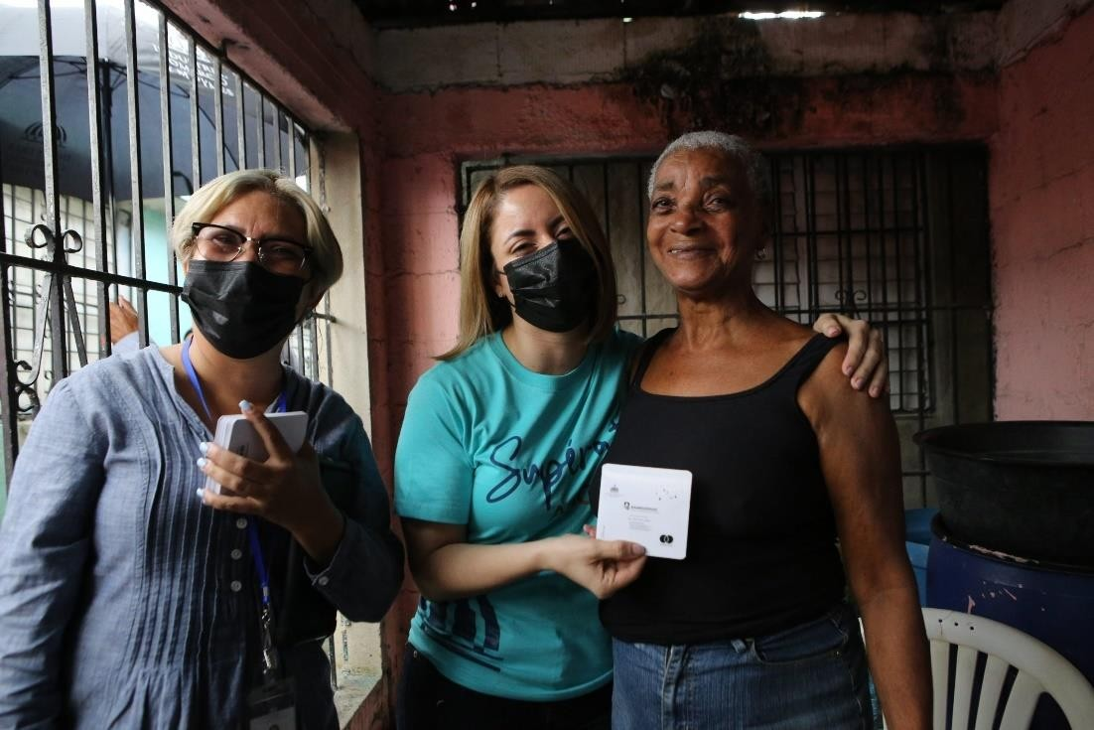
Capacitar adolescentes y jóvenes en temas de prevención de embarazo en adolescentes (KOICA). | 1,540 | 1,682 | 100%
Integrar adolescentes en clubes de chicas para apoyar la reducción de Matrimonio Infantil y Uniones Tempranas. | 911 | 1,407 | 100%
Movilizar adolescentes y jóvenes a través de caminatas, foros, rally, festivales deportivos, campamentos, paradas públicas en torno al tema de prevención de embarazos en adolescentes (KOICA) | 340 | 535 | 100%
4. Noticias relevantes durante el mes de Diciembre 2021. Supérate inició este fin de semana entrega del Bono Navideño en siete provincias del país.
“El programa social tiene la responsabilidad de entregar 350 mil tarjetas a igual número de familias de escasos recursos”.
Recuperado de: https://bit.ly/3JMiAXo
Santo Domingo, 05 de diciembre de 2021.- El programa Supérate que dirige Gloria Reyes inició este fin de semana el recorrido por diferentes puntos del país para realizar la entrega del Bono de Navidad, con un valor de 1,500 pesos, a fin de que las familias más pobres puedan realizar de manera digna la tradicional cena de Nochebuena.
Este año, a través de Supérate, el gobierno que encabeza el presidente Luis Abinader dotará del bono a 350 mil familias. La entrega inició el pasado viernes en el sector Cristo Rey del Distrito Nacional, junto a la Fundación Cruz Jiminián.
En tanto que el sábado la ruta del Bono Navideño continúo por varios puntos del Distrito Nacional, entre ellos: Las Flores, de Cristo Rey y el Club Deportivo Luperón, del Ensanche Luperón. “Este domingo seguimos llevando alegría y esperanza a las familias de Santo Domingo Oeste, Distrito Nacional, Santo Domingo Este, Santo Domingo Norte, San Cristóbal y Santiago Rodríguez” detalló la directora general de Supérate.
Ministerio de Economía y Supérate entregan galardones en el Premio Nacional Voluntariado Solidario 2021
“El reconocimiento fue gestionado a través del Centro Nacional de Fomento y Promoción de las Asociaciones sin Fines de Lucro (CASFL) del Ministerio de Economía, Planificación y Desarrollo”.
Recuperado de: https://bit.ly/3qNuJCI
Santo Domingo, 14 de diciembre de 2021.- El Ministerio de Economía, Planificación y Desarrollo y el programa Supérate entregaron los galardones de la novena edición del Premio Nacional Voluntariado Solidario 2021 a 13 líderes y lideresas que realizan labor altruista en diferentes provincias del país.
El premio fue gestionado a través del Centro Nacional de Fomento y Promoción de las Asociaciones sin Fines de Lucro (CASFL) del Ministerio de Economía, Planificación y Desarrollo, con el apoyo de la Vicepresidencia de la República, Naciones Unidas y Alianza ONG. El premio fue creado para reconocer el compromiso de las personas que contribuyen al desarrollo sostenible del país.
Supérate estuvo representada por su directora general, Gloria Reyes, quien dijo que con la premiación se pone de manifestó esa energía que se mueve al cambio. Reyes expresó que apuestan al fortalecimiento de las capacidades y habilidades de los voluntarios para conectar con la gente en cada una de las comunidades.
 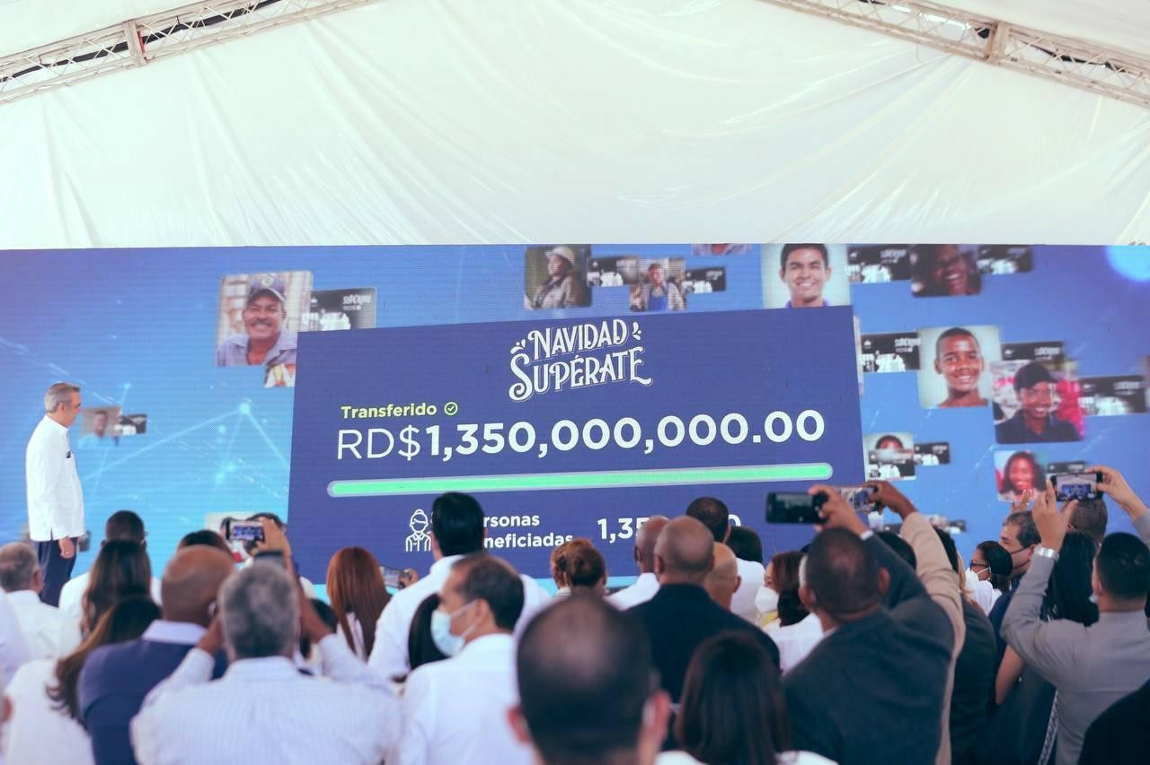
Bono Navideño Supérate tendrá mil pesos adicionales para 1 millón 350 mil hogares “El presidente Luis Abinader hizo el anuncio durante el acto de lanzamiento de Navidad SUPERATE, realizado en las instalaciones del Merca Santo Domingo”.
Recuperado de: https://bit.ly/3n5hIn5

Santo Domingo, 19 de diciembre de 2021.- El presidente Luis Abinader anunció este domingo que 1 millón 350 mil hogares del programa SUPERATE, recibirán un bono navideño adicional de mil pesos, para celebrar la Navidad con alegría, esperanza y dignidad.
El mandatario hizo el anuncio durante el acto de lanzamiento de Navidad SUPERATE, realizado en las instalaciones del Merca Santo Domingo. Al respecto, precisó que este bono navideño consiste en la entrega a los beneficiarios activos de SUPERATE de un aporte adicional para que puedan complementar los recursos destinados a la compra de alimentos durante la época navideña.
“Todo esfuerzo que hagamos por ustedes será poco en relación con el esfuerzo, trabajo y tesón que todos hacen para sacar a sus familias adelante. Este es su gobierno, y estamos aquí para pelear juntos y conquistar un futuro mejor”, expresó.
Supérate y la Embajada China entregan juguetes a niños y niñas víctimas de feminicidios
“La entrega de juguetes que realizamos gracias a su generosidad representa la alegría que mínimamente como Estado debemos retribuir a cada niña o niño que vive en la orfandad por los feminicidios (Gloria Reyes)”.
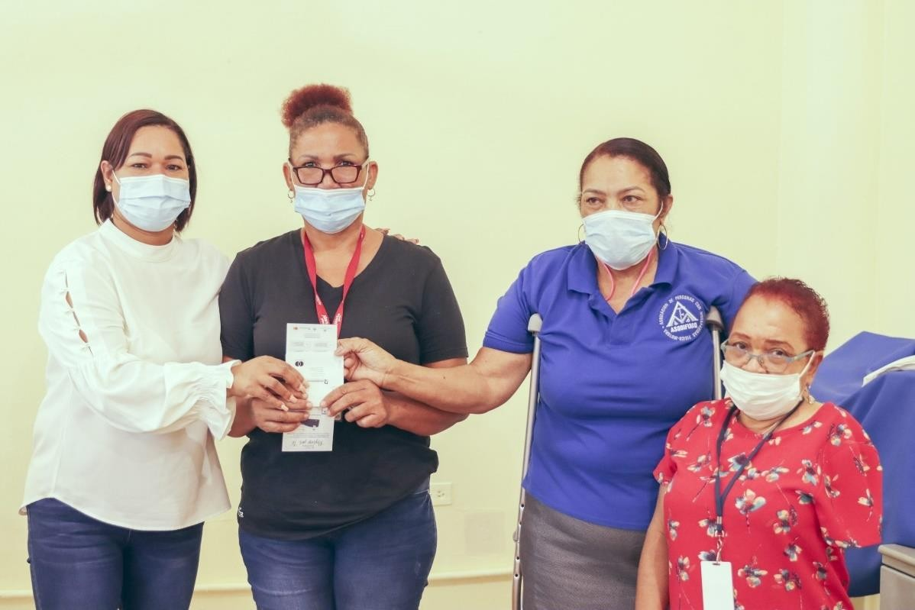
Recuperado de: https://bit.ly/3t37VSd Santo Domingo. 27 de diciembre de 2021. – Con el objetivo de regalar alegría a niñas y niños, la directora general de Supérate, Gloria Reyes, entregó juguetes donados por la Embajada China en el país para los infantes que han sido víctimas del trauma del feminicidio, en una actividad que se realiza por cuarto año consecutivo.
Gloria Reyes expresó su agradecimiento al embajador Zhang Run, representante de la República Popular China en el país, por este acto de cooperación para resarcir de alguna manera el trauma que viven estas niñas y niños tras perder al ser más querido a causa de la violencia.
“La entrega de juguetes que realizamos gracias a su generosidad representa la alegría que mínimamente como Estado debemos retribuir a cada niña o niño que vive en la orfandad por los feminicidios. En cinco años ya son 189 niños huérfanos”, manifestó Reyes.
Personas con discapacidad física y motora reciben el Bono Navideño
“Supérate realizó la entrega del Bono Navideño a la Asociación de Personas con Discapacidad Física Motora (Asodifimo), cumpliendo con el objetivo de impactar positivamente la vida de hasta cinco millones de personas en todo el país”.
Recuperado de: https://bit.ly/3G2aZSh
Santo Domingo, 27 de diciembre de 2021. – El programa de atención social focalizada Supérate hizo una entrega del Bono Navideño a la Asociación de Personas con Discapacidad Física Motora (Asodifimo).
Desde principios del mes de diciembre, Supérate, bajo la dirección general de Gloria Reyes, ha realizado varios recorridos y jornadas de entrega del bono, a diversos sectores y familias en varios puntos del país.
En esta ocasión, la entrega a Asodifimo estuvo encabezada por la directora regional de Supérate de Santo Domingo Oeste, Ruth Galán, quien junto a un equipo de colaboradores de la institución se acercaron a la entidad para dotar a sus integrantes del recurso económico en tarjeta, con el que pueden comprar artículos de la canasta familiar en colmados, tiendas y supermercados.

